Vestavěné skříně
Výkaz položek

Část | Položka | Ilustrační foto | Parametry | Požadovaný poček kusů | Jednotková cena za kus bez DPH | Celková cena bez DPH | Jednotková cena včetně DPH | Celková cena včetně DPH
3 | Vestavěná skříň | 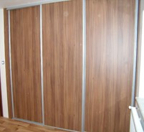 | Materiál - lamino Barva - světle hnedá, dub sonoma Výška - 280 cm Šířka - 240 cm Hloubka - 65 cm Provedení - 3 dvěře posuvné plné, 3 části, v každé 5 polic Bez zadní stěny Včetně montáže Posuv řešený kolečky či vozíky s ložisky, plynulé dotlumení dorazu | 1 |  | 0.00 |  | 0.00
3 | Vestavěná skříň |  | Materiál - lamino Barva - světle hnedá, dub sonoma Výška - 280 cm Šířka - 160 cm Hloubka - 65 cm Provedení - 2 dvěře posuvné plné, 2 části, v každé 5 polic Bez zadní stěny Včetně montáže Posuv řešený kolečky či vozíky s ložisky, plynulé dotlumení dorazu | 1 |  | 0.00 |  | 0.00
Součet za část 3: |  |  |  | 2 | 0.00 | 0.00 | 0.00 | 0.00

